상품제안서
Y리빙 1인용 접이식 방석 파우치 피크닉 돗자리 경량 매트 | 상품코드: F28821

 |  |  |  |  |  |  | 02-412-0044 | www.easy1.co.kr
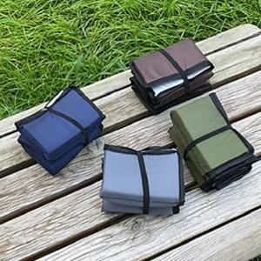

【상세/제작정보】 | <p><span id="husky_bookmark_end_1712897368818"></span>&nbsp;</p>

【인쇄/포장옵션】 | 실크 / 포장불가능

【공급단가】 | 수량 | 100~ | 300~ | 500~ | 1,000~ | 3,000~
*VAT별도 | 단가 | 4,340원 | 4,180원 | 4,030원 | 3,870원 | 3,720원

【상품 URL】 | https://easy1.co.kr:443/src/goods_detail.php?gdno=28821

